画面レイアウト
 |  | システム名 |  |  | 画面ID |  |  |  | 申請登録

 |  | 見積もり承認システム |  |  | B0002 |  |  |  | 画面レイアウト

概要
 | 申請情報を一覧表示する画面
 | 申請状況によって編集・削除の出し分けを行う。

画面レイアウト

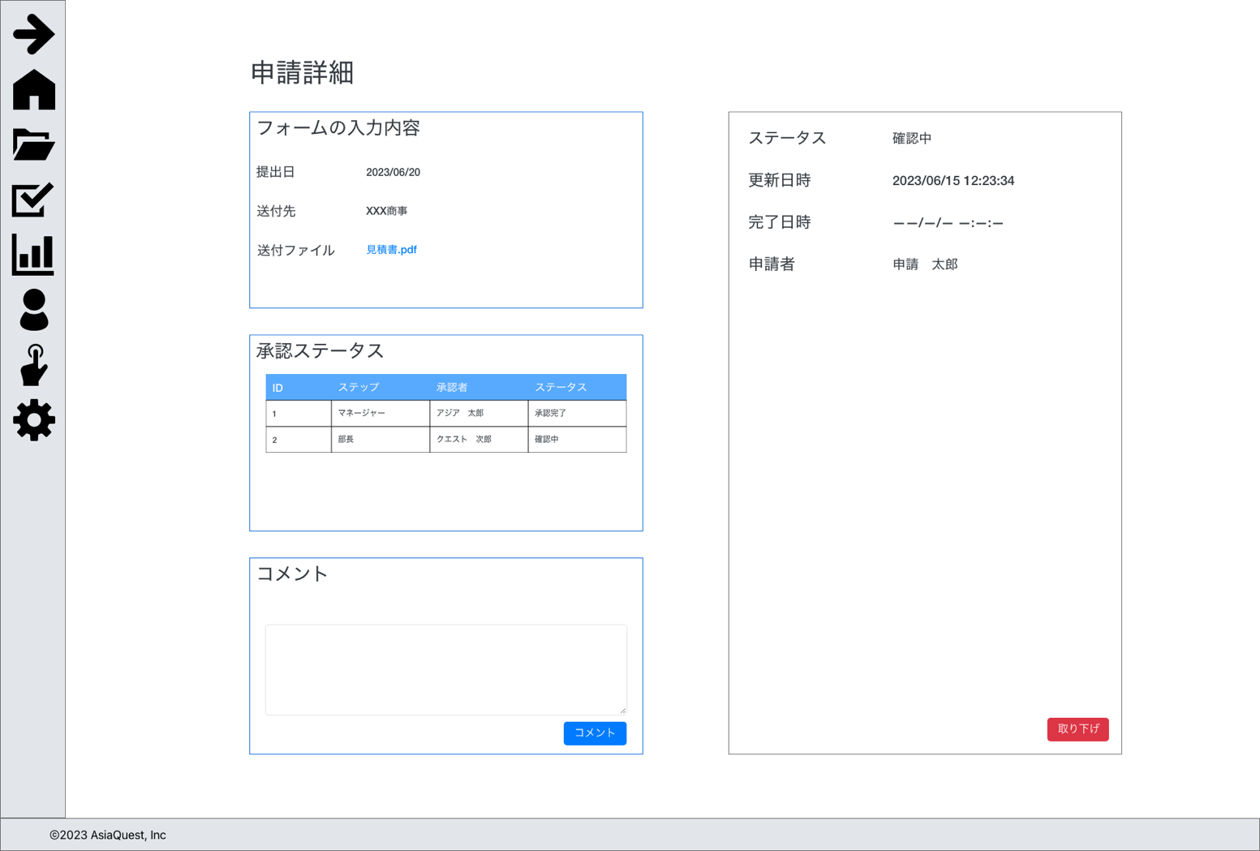

 |  |  | コメントが有る場合
{コメント者名}
{コメント内容}

画面項目
No | 項目名 |  |  | タイプ |  | 必須 | I/O | 桁数 |  | 入力制限 | 初期値 | 参照先 |  | 備考
 |  |  |  |  |  |  |  |  |  |  |  | テーブル名 | カラム名
 | 入力内容
1 | ステータス |  |  | text |  | - | - | - |  | - | - | 申請 | ステータス | 1:下書き, 2:確認中, 3:差戻, 4:承認, 5:却下, 6:取下
2 | 更新日時 |  |  | text |  | - | - | - |  | - | - | 申請 | 更新日時
3 | 完了日時 |  |  | text |  | - | - | - |  | - | - | 申請 | 完了日時
4 | 申請者 |  |  | text |  | - | - | - |  | - | - | 申請 | 作成者ID
5 | 取り下げ |  |  | button |  | - | - | - |  | - | - |  |  | 取り下げ処理の実行
 | 入力内容
1 | 提出日 |  |  | text |  | - | - | - |  | - | - | 申請 | 提出日
2 | 送付先 |  |  | text |  | - | - | - |  | - | - | 申請 | 送付先
3 | 送付ファイル |  |  | link |  | - | - | - |  | - | - | 申請 | 送付ファイル | 添付ファイルのダウンロード処理を実行
 | 承認ステータス
1 | ID |  |  | text |  | - | - | - |  | - | - | - | - | 連番
2 | ステップ |  |  | text |  | - | - | - |  | - | - | 申請 | 確認者ID | 確認者の役職の表示
3 | 承認者 |  |  | text |  | - | - | - |  | - | - | 申請 | 確認者ID | 入力がある場合IDから氏名を取得して表示
4 | ステータス |  |  | text |  | - | - | - |  | - | - | 申請 | 確認状況 | 1:承認, 2:自動承認, 3:差戻, 4:却下
 | コメント
1 | コメント作成者 |  |  | text |  | - | - | - |  | - | - | 申請コメント | 作成者ID
2 | コメント内容 |  |  | text |  | - | - | - |  | - | - | 申請コメント | コメント
3 | コメント入力 |  |  | text |  | ◯ | - | 255 |  | - | - | 申請コメント | コメント
4 | コメント |  |  | button |  | - | - | - |  | - | - | - | - | コメント処理の実行

操作アクション
1. | 画面初期表示
 | 申請詳細を一覧で表示する

2. | [取り下げ]ボタン押下
 | 申請登録画面に遷移を行う。

3. | [送付ファイル]リンク押下
 | ファイルのダウンロード処理を実行する。

4. | [コメント]ボタン押下
 | コメントの追加処理の実行する。

制限・特記事項

